상품제안서
WHM-008 무드등 고속무선충전기 | 상품코드: F15954

 |  |  |  |  |  |  | 02-412-0044 | www.easy1.co.kr
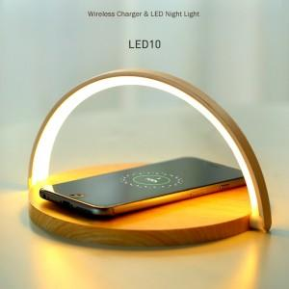 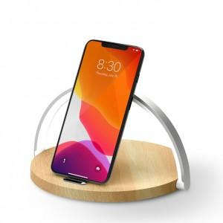 

【상세/제작정보】 | 10W 고속 무선충전이 가능한 3단계 LED 무드조명 거치대

【인쇄/포장옵션】 | 실크 / 포장지포장

【공급단가】 | 수량 | 50~ | 100~ | 500~ | 1,000~ | 2,000~
*VAT별도 | 우드 | 20,250원 | 19,500원 | 18,750원 | 18,000원 | 17,550원

【상품 URL】 | http://www.easy1.co.kr/src/goods_detail.php?gdno=15954

